Formula
Syntax =OFFSET(reference, rows, cols, [height], [width])

Kegunaan -> ULAR TANGGA | reference | rows
Mencari konten suatu sel atau rentang sel yang dikombinasikan dengan rumus dasar (sum, average, dll) | Titik awal | Jumlah pergerakan ke atas (negatif) atau ke bawah (positif) dimana titik awal dianggap 0

cols | [height] | [width]
Jumlah pergerakan ke kiri (negatif) atau ke kanan (positif) dimana titik awal dianggap 0 | Jumlah rentang area pergerakan ke atas (negatif) atau ke bawah (positif) dimana titik asal dianggap 1 | Jumlah rentang area pergerakan ke kiri (negatif) atau ke kanan (positif) dimana titik asal dianggap 1

Syntax =OFFSET(reference, rows, cols, [height], [width])

Hasil : 1 sel
(akan menjadi titik asal rentang sel)
Hasil : rentang area sel (array)

OFFSET
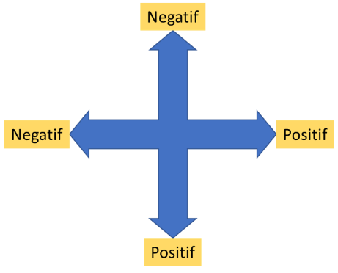
1 | 1 | 2 | 3 | 4 | 5 | 6
 | 7 | 8 | 9 | 10 | 11 | 12
 | 13 | 14 | 15 | 16 | 17 | 18
 | 19 | 20 | 21 | 22 | 23 | 24
 | 25 | 26 | 27 | 28 | 29 | 30

 | reference | rows | cols | Hasil ?
 | Angka 1 | 2 | 3 | 16
 | Angka 15 | -2 | -1 | 2

 | reference | rows | cols | [height] | [width] | Hasil Sum ?
 | Angka 1 | 2 | 3 | 2 | 3 | 120

2 | Salesman | Jan-18 | Feb-18 | Mar-18 | Apr-18 | May-18 | Jun-18 | Jan sd Mar | Apr sd Jun
 | Anwar | 52 | 62 | 57 | 87 | 45 | 67 | 171 | 199
 | Budi | 35 | 88 | 97 | 32 | 88 | 57 | 220 | 177
 | Cica | 36 | 49 | 93 | 83 | 66 | 49 | 178 | 198
 | Donna | 38 | 96 | 96 | 38 | 79 | 60 | 230 | 177
 | Elsa | 64 | 74 | 71 | 80 | 37 | 82 | 209 | 199
 | Froyo | 30 | 55 | 65 | 51 | 41 | 48 | 150 | 140

